2015日本推广站
00 - 网站名称 | 备注 | 登录地址 | 账户 | 密码 | 博客地址 | 操作说明 | 图片说明 | 备注
Ameba | 日文博客和社交网站,是Mixi这个同类网站的最大对手; Ameba[アメブロ]。跟上面的Ameblo.jp是同个公司的服务。 | ameba.jp | civillaser | passlaser | ameblo.jp/civillaser/ | 要点击切换才可以直接copy; 不用vpn; | 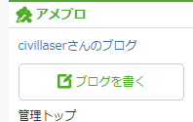 | 2015-7-22 无法显示页面
naver.jp | まとめ网站第一名。上面可以找到各种有用的资料，强力推荐 | matome.naver.jp/ | civillaser | passlaser | 点CivilLaser进去; | 不要用vpn登录; 不是博客, 发链接/图片/视频;
nicovideo.jp | 由ニワンゴ运营的动画视频网站。宅男的最爱视频网站呀。现在发展成了集视频，动画，新闻的综合网站 | nicovideo.jp/ | jp@civillaser.com | passlaser | nicovideo.jp/my/video | 付费的视频站540日元/月; 不用vpn, 翻墙很慢;/播放视频还是要vpn; 博客要另外收费, 只发视频;
hatena.ne.jp | 提供blog服务，社交网络收藏夹，人力检索等 | https://hatena.ne.jp/login | civillaser | passlaser | civillaser.hatenablog.com/ | 点New Entry进去输入博客内容;/ 不用vpn/ 遇到安全警告,点高级 继续/ | 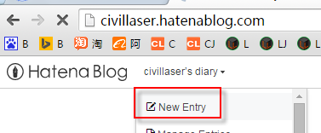
rakuten.co.jp 乐天博客 |  | plaza.rakuten.co.jp/ | master@civillaser.com | passlaser / 生日: 19810101 | plaza.rakuten.co.jp/civillaser/ | 可以直接copy, 字数不能太多;/用vpn-jp; '黑'字要去掉; 视频不能直接copy; 日文注册用户名： 加藤 修 生日: 1981-01-01 | 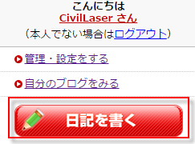
blogspot.jp | Google 博客 | https://blogger.com | jp@civillaser.com | p@gmail+1234 | civillaser-jp.blogspot.jp/ | 可以直接copy; 用vpn; | 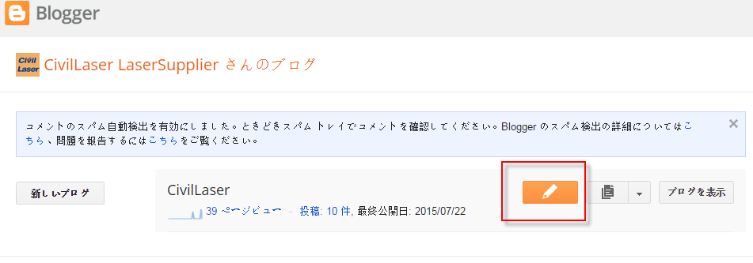
flickr.com | 雅虎图片 | flicker.com | ID(登录): civillaser_jp / Email: civillaser_jp@yahoo.com | p@ssyahoo | https://flickr.com/photos/134034854@N03/ | VPN-JP登录;
goo.ne.jp | NTT的集团公司運営的网站。主要服务有：検索、辞書、教えて!、地図、乗り換え等。 | goo.ne.jp/ | civillaser | passlaser001 | blog.goo.ne.jp/civillaser | 登录后, 左边用户信息下面点博客进去; 切换到html,直接copy; | 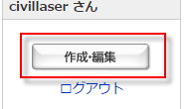
livedoor.com |  | livedoor.blogcms.jp/member/ | civillaser | passlaser | blog.livedoor.jp/civillaser/ | 登录后进member页面,可以写博客;/要vpn才能浏览; | 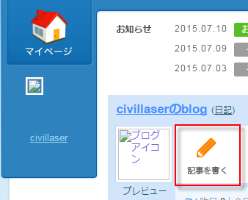
reddit.com | Reddit是一个社交化新闻和娱乐的网站。 | reddit.com/ | civillaser | passlaser |  | 发链接用; 不能连续发; | 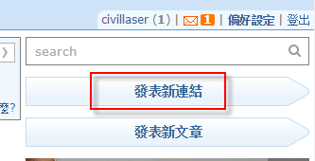
yahoo.co.jp Yahoo | Yahoo博客 | blogs.yahoo.co.jp/ | hiteclaer | p@+yahoo | blogs.yahoo.co.jp/hiteclaer | → 先登录Yahoo，再vpn登录博客； → 要美国VPN才能进； →可以直接copy; | 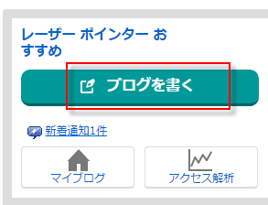
seesaa.net | 博客服务 | blog.seesaa.jp/ | jp@civillaser.com | passlaser001 | civillaser.seesaa.net/ | 用usa翻墙; 不能直接copy; 可以插入图片视频; |  | 2015-7-23 进不去
dailymotion.com | 法国DailyMotion视频分享网,日本有很多用户 | dailymotion.com/jp | jp@civillaser.com | passlaser | dailymotion.com/civillaser | 上传视频用; 用usa 的vpn登录;
fc2.com | 博客服务 | fc2cn.com/login.php?ref=blog | jp@civillaser | ve3Cyprd | civillaser.blog.fc2blog.us/ | USA-VPN登录; 不能直接copy图片;

